PORTARIAS
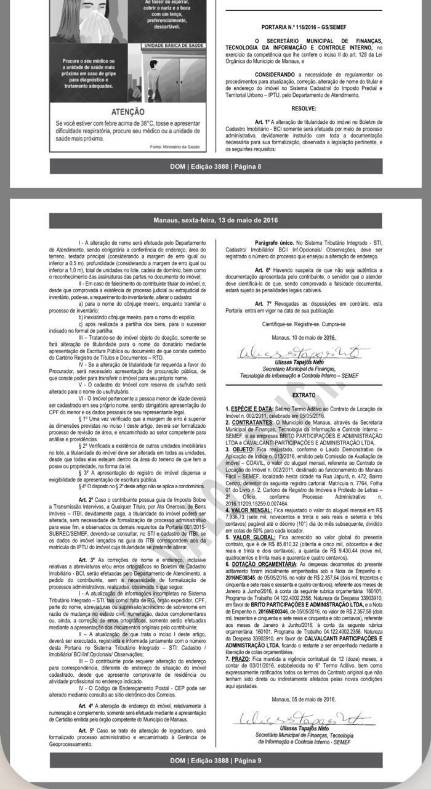
Número | Ano | Status | Assunto | Ementa | Link
14 | 2012 | Revogada | Restituição | Dispõe sobre os pedidos de Restituição dos tributos municipais, sendo obrigatório a formalização de Processo Administrativo, que deverá ser solicitado em formulário próprio, disponibilizado na Internet, por meio do Portal Eletrônico da Prefeitura de Manaus, www.semef.manaus.am.gov.br ou na Central de Atendimento ao Contribuinte, instruído com os documentos que especifica. | https://www.legisweb.com.br/legislacao/?id=238945
1 | 2015 | Vigente | ITBI | Dispõe sobre o pagamento do Imposto Sobre a Transmissão de Bens Imóveis - ITBI e disciplina a atualização dos dados cadastrais referente a titularidade de imóveis. | https://www.legisweb.com.br/legislacao/?id=281086
3 | 2015 | Revogada | Cancelamento de NFS | Disciplina o procedimento para cancelamento de Nota Fiscal de Serviços Eletrônica - NFS-e mediante processo administrativo, e dá outras providências. | https://www.legisweb.com.br/legislacao/?id=314673#:~:text=Disciplina%20o%20procedimento%20para%20cancelamento,administrativo%2C%20e%20d%C3%A1%20outras%20provid%C3%AAncias.
116 | 2016 | Vigente | ITBI | Procedimentos para alteração de titularidade de imóvel | DOM EDIÇÃO 3888 - página 8/9 (IMAGEM AO LADO)
13 | 2022 | Vigente | Produtividade Fiscal | Dispõe sobre os procedimentos de Designação de Ação Fiscal - DAF. | https://www.legisweb.com.br/legislacao/?id=435135
18 | 2022 | Vigente | Cancelamento de NFS | Disciplina o procedimento para cancelamento de Nota Fiscal de Serviços Eletrônica - NFS-e mediante processo administrativo, e dá outras providências. | https://www.legisweb.com.br/legislacao/?id=434690
26 | 2022 | Vigente | Regime Especial | Dispõe sobre a autorização de Regime Especial para emissão de Nota Fiscal de Serviços Eletrônica - NFS-e, de ofício. | https://www.legisweb.com.br/legislacao/?id=439150
69 | 2022 | Vigente | Crimes contra a Ordem Tributária | Dispõe sobre os procedimentos a serem adotados pela Administração Tributária em face de indícios de crime contra a ordem tributária. | https://www.legisweb.com.br/legislacao/?id=430827
2 | 2023 | Vigente | NFSA | Dispõe sobre a formalização de Processos Administrativos Eletrônicos, a emissão de Nota Fiscal de Serviços Avulsa e o Agendamento Eletrônico | https://www.legisweb.com.br/legislacao/?id=442702
4 | 2023 | Vigente | Revisão de lançamento IPTU 2023 | Disciplina a revisão de lançamento do ITPU 2023 decorrente de indícios de inconsistências do recadastramento imobiliário do Projeto “Mapa de Manaus”, e dá outras providências. | https://www.legisweb.com.br/legislacao/?id=443492
7 | 2023 | Revogada | Imunidade | ESTABELECE procedimentos para a realização dos pedidos de reconhecimento de Imunidade Tributária no âmbito da Subsecretaria da Receita da Secretaria Municipal de Finanças e Tecnologia da Informação – SEMEF. | Publicado em 06 de julho de 2023. REVOGADA pela Portaria 008/2025 https://www.legisweb.com.br/legislacao/?id=483915#:~:text=Estabelece%20procedimentos%20para%20a%20realiza%C3%A7%C3%A3o,e%20Tecnologia%20da%20Informa%C3%A7%C3%A3o%20%2D%20SEMEF.
10 | 2024 | Vigente | Processos IPTU de ofício | Estabelece procedimentos para a formalização de processos administrativos "ex ofício". | https://www.legisweb.com.br/legislacao/?id=458633
14 | 2024 | Vigente | DTe | Dispõe sobre os procedimentos referentes ao Domicílio Tributário Eletrônico (DT-e), e credenciamento previsto no artigo 8º do Decreto Nº 5956/2024, e dá outras providências. | https://www.legisweb.com.br/legislacao/?id=465790#:~:text=Disp%C3%B5e%20sobre%20os%20procedimentos%20referentes,2024%2C%20e%20d%C3%A1%20outras%20provid%C3%AAncias.
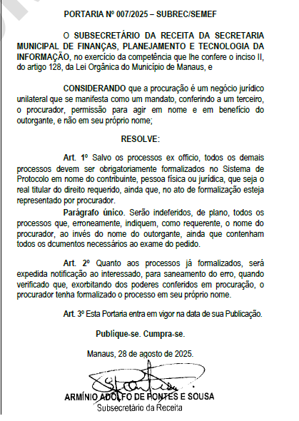
92 | 2024 | Vigente | Comissão Permanente de Lançamento | Institui, no âmbito da Secretaria Municipal de Finanças e Tecnologia da Informação, a Comissão Permanente de Lançamento de Tributos. | https://www.legisweb.com.br/legislacao/?id=461085
1 | 2025 | Vigente | Comissão de Legislação | Disciplina o Procedimento de Elaboração de Projetos Normativos no âmbito da Subsecretaria de Receita (SUBREC) - Publicado no DOM 60007, de 07 de fevereiro de 2025 | http://dom.manaus.am.gov.br/pdf/2025/fevereiro/DOM%206007%2007.02.2025%20CAD%201.pdf A partir da pg. 15
5 | 2025 | Vigente | Alteração de titularidade do IPTU | Dispõe sobre os pedidos de alteração de titularidade do sujeito passivo do IPTU, e dá outras providências. | https://www.legisweb.com.br/legislacao/?id=482113
7 | 2025 | Vigente | Procuração em processos da SEMEF | Dispõe sobre a abertura de processos por procuradores | DOM, edição 6143, pg. 5, 28 de agosto de 2025 (IMAGEM AO LADO)
8 | 2025 | Vigente | Imunidade | Estabelece procedimentos para os pedidos de reconhecimento de Imunidade Tributária no âmbito da Subsecretaria da Receita da SEMEF. | Publicado em 23 de setembro de 2025. DOM edição 6160, página 12 https://www.legisweb.com.br/legislacao/?id=483912
3 | 2026 | Vigente | NFSe | DISPÕE sobre procedimentos da Nota Fiscal de Serviços Eletrônica Padrão Nacional (NFS-e) no âmbito do Município de Manaus e dá outras providências | Publicado em 10 de abril de 2026. DOM 6290, pg. 19-20 https://dom.manaus.am.gov.br/pdf/2026/abril/DOM-6290%2010.04.2026%20CAD%201.pdf
124 | 2026 | Vigente | Restituição | Revoga a Portaria GS/SEMEF Nº 14/2012, que dispõe sobre os pedidos de restituição dos tributos municipais. | https://www.legisweb.com.br/legislacao/?id=495399

